BALANCE GENERAL
REPÚBLICA BOLIVARIANA DE VENEZUELA
SERVICIO ADMINISTRATIVO DE PROTECCIÓN DEL NIÑO, NIÑA Y ADOLESCENTE DEL ESTADO TRUJILLO |  |  |  |  |  |  |  |  |  | Orden de P. + Gasto Por p.+ Situación Finannc. Del Teso
DIRECCION DE ADMINISTRACION-UNIDAD DE CONTABILIDAD |  |  |  |  |  |  |  |  | 47,051,252.68
 |  |  |  |  |  |  |  |  | 47,018,885.67 | (-)Tesoreria
BALANCE GENERAL |  |  |  |  |  |  |  |  | 32,367.01 | Ingresos por recaudar
AL 31/01/2025
 | CUENTAS DEL TESORO
ACTIVO |  |  |  | PASIVO
102 | TESORERIA GENERAL |  | 32,367.01 | 101 | ORDENES DE PAGO |  | 0.00
122 | INGRESOS POR RECAUDAR |  | 47,018,885.67 | 103 | GASTOS POR PAGAR |  | 1,171,877.22 |  | 1,171,877.22 | (-) Orden de pago + Gasto por Pagar
132 | FONDOS DE TERCEROS |  | 203,173.96 | 133 | DEPOSITOS A TERCEROS |  | 203,173.96 |  | 47,222,059.63 | Teso. Gen. + Ingres. p/recaud
 |  |  |  | 199 | SITUACION FINANCIERA DEL TESORO |  | 45,879,375.46 |  | 46,050,182.41 | Situac. Finan. Del teso.

 |  | SUB TOTAL | 47,254,426.64 |  |  | SUB TOTAL | 47,254,426.64 | 0.00
 |  |  |  |  |  |  |  |  | 45,879,375.46 | Situacion Fiscal del tesoro
 | CUENTAS DE HACIENDA |  |  |  |  |  |  |  | 3,692,138.01 | (+)Gasto Presupuestario
200 | SITUACION FISCAL DEL TESORO |  | 45,879,375.46 | 203 | OBLIGACIONES DIFERIDAS |  | 0.00 |  | 49,571,513.47 | Ingresos Ordinario
212 | BIENES INMUEBLES |  | 0.00 | 299 | HACIENDA DEL ESTADO |  | 2,678,063.28
214 | BIENES MUEBLES |  | 2,124,740.12
 | ACTIVOS EN USO |  | 2,117,834.93 |  |  |  |  |  | 553,323.16 | Proveduría Almance
 | ACTIVOS EN DESUSO |  | 6,905.19 |  |  |  |  |  | 2,124,740.12 | (+) Bienes Muebles
216 | PROVEDURÍA Y ALMACENES |  | 553,323.16 |  |  |  |  |  | 2,678,063.28 | Hacienda del Estado
214 | OTROS ACTIVOS |  | 0.00
 | CUENTAS DE PRESUPUESTO
300 | GASTOS PRESUPUESTARIOS |  | 3,692,138.01 | 301 | INGRESOS ORDINARIOS |  | 49,571,513.47
 |  |  |  | 303 | INGRSOS EXTRAORDINARIOS |  | 0.00 |  | 49,571,513.47 | Ingresos Ordinarios
 | TOTAL GENERAL |  | 52,249,576.75 |  |  | TOTAL GENERAL | 52,249,576.75 |  | 3,692,138.01 | (-) Gasto Presupuestario
 |  |  |  |  |  |  |  | 0.00 | 45,879,375.46 | Situación Fiscal del Tesoro
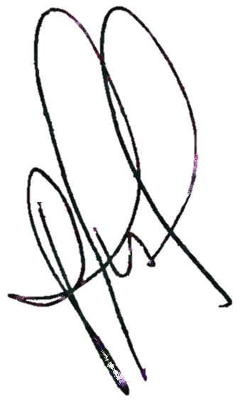
 |  |  |  |  |  |  |  | 0.00

 |  |  |  |  |  |  |  |  | 45,879,375.46 | Situacion Fiscal del tesoro
 |  |  |  |  |  |  |  |  | 203,173.96 | (-)Ingresos por Recaudar
 |  |  |  |  |  |  |  |  | 45,676,201.50 | Tesoreria

ELABORADO POR: |  |  | REVISADO POR: |  |  | APROBADO POR:

LICDO. ALEXANDER BRICEÑO |  |  | LICDA. MIRIAN MENDOZA |  |  | Mayor MARÍA ALMAZAN
ADMINISTRADOR I |  |  | JEFA (E) DE DIRECCIÓN DE ADMINSTRACIÓN |  |  | DIRECTORA GENERAL

